상품제안서
급속충전 투톤라운드 에어쿠션 | 상품코드: S13563

 |  |  |  |  |  | 02-713-8555 | www.synergygift.co.kr
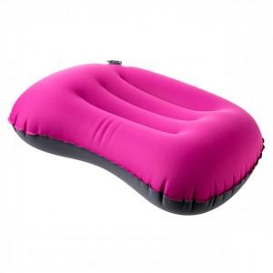

【상세/제작정보】

【인쇄/포장옵션】 | 실크 / 별도문의

【공급단가】 | 수량 | 100~ | 500~ | 1,000~ | 3,000~
*VAT별도 | 단가 | 5,130원 | 4,940원 | 4,750원 | 4,560원

【상품 URL】 | https://www.synergygift.co.kr:443/src/goods_detail.php?gdno=11718

